Molecules
Molecule | Reward | MW | H-bond donors | H-bond acceptors | Heavy atoms | cLogP | Rotatable bonds | Ligand efficiency | SMILES
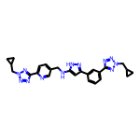 | 8.28 | 494.24 | 2 | 11 | 37 | 3.211 | 10 | 0.2237 | c1cc(-c2cc(NCc3ccc(-c4nnn(CC5CC5)n4)nc3)[nH]n2)cc(-c2nnn(CC3CC3)n2)c1
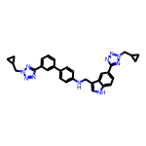 | 8.22 | 542.27 | 2 | 9 | 41 | 5.574 | 10 | 0.2006 | c1cc(-c2ccc(NCc3c[nH]c4ccc(-c5nnn(CC6CC6)n5)cc34)cc2)cc(-c2nnn(CC3CC3)n2)c1
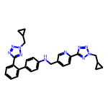 | 8.15 | 504.25 | 1 | 10 | 38 | 4.488 | 10 | 0.2145 | c1ccc(-c2nnn(CC3CC3)n2)c(-c2ccc(NCc3ccc(-c4nnn(CC5CC5)n4)nc3)cc2)c1
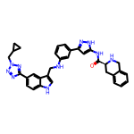 | 8.14 | 584.28 | 5 | 8 | 44 | 4.887 | 9 | 0.1850 | O=C(Nc1cc(-c2cccc(NCc3c[nH]c4ccc(-c5nnn(CC6CC6)n5)cc34)c2)n[nH]1)[C@@H]1Cc2ccccc2CN1
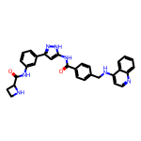 | 8.12 | 517.22 | 5 | 6 | 39 | 4.790 | 8 | 0.2082 | O=C(Nc1cc(-c2cccc(NC(=O)C3CCN3)c2)n[nH]1)c1ccc(CNc2ccnc3ccccc23)cc1
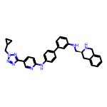 | 8.11 | 528.27 | 3 | 8 | 40 | 5.682 | 9 | 0.2026 | c1cc(NC[C@@H]2Cc3ccccc3CN2)cc(-c2ccc(Nc3ccc(-c4nnn(CC5CC5)n4)cn3)cc2)c1
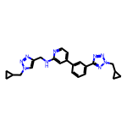 | 8.10 | 427.22 | 1 | 9 | 32 | 3.426 | 9 | 0.2533 | c1cc(-c2ccnc(NCc3cn(CC4CC4)nn3)c2)cc(-c2nnn(CC3CC3)n2)c1
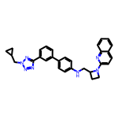 | 8.10 | 487.25 | 1 | 7 | 37 | 5.656 | 8 | 0.2190 | c1cc(-c2ccc(NCC3CCN3c3ccc4ccccc4n3)cc2)cc(-c2nnn(CC3CC3)n2)c1
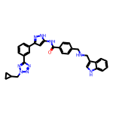 | 8.09 | 543.25 | 4 | 7 | 41 | 5.164 | 10 | 0.1974 | O=C(Nc1cc(-c2cccc(-c3nnn(CC4CC4)n3)c2)n[nH]1)c1ccc(CNCc2c[nH]c3ccccc23)cc1
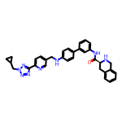 | 8.09 | 556.27 | 3 | 8 | 42 | 5.077 | 9 | 0.1926 | O=C(Nc1cccc(-c2ccc(NCc3ccc(-c4nnn(CC5CC5)n4)nc3)cc2)c1)[C@@H]1Cc2ccccc2CN1
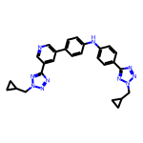 | 8.09 | 490.23 | 1 | 10 | 37 | 4.619 | 9 | 0.2186 | c1cc(-c2cncc(-c3nnn(CC4CC4)n3)c2)ccc1Nc1ccc(-c2nnn(CC3CC3)n2)cc1
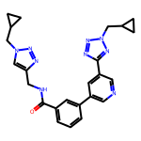 | 8.08 | 455.22 | 1 | 9 | 34 | 2.744 | 9 | 0.2377 | O=C(NCc1cn(CC2CC2)nn1)c1cccc(-c2cncc(-c3nnn(CC4CC4)n3)c2)c1
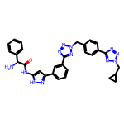 | 8.08 | 572.25 | 3 | 11 | 43 | 3.481 | 10 | 0.1879 | N[C@H](C(=O)Nc1cc(-c2cccc(-c3nnn(Cc4ccc(-c5nnn(CC6CC6)n5)cc4)n3)c2)n[nH]1)c1ccccc1
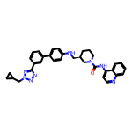 | 8.07 | 558.29 | 2 | 7 | 42 | 6.321 | 8 | 0.1923 | O=C(Nc1ccnc2ccccc12)N1CCC[C@H](CNc2ccc(-c3cccc(-c4nnn(CC5CC5)n4)c3)cc2)C1
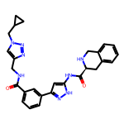 | 8.06 | 496.23 | 4 | 7 | 37 | 2.661 | 8 | 0.2179 | O=C(NCc1cn(CC2CC2)nn1)c1cccc(-c2cc(NC(=O)[C@@H]3Cc4ccccc4CN3)[nH]n2)c1
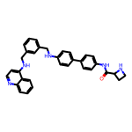 | 8.05 | 513.25 | 4 | 5 | 39 | 6.426 | 9 | 0.2064 | O=C(Nc1ccc(-c2ccc(NCc3cccc(CNc4ccnc5ccccc45)c3)cc2)cc1)C1CCN1
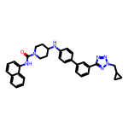 | 8.05 | 543.27 | 2 | 6 | 41 | 6.679 | 7 | 0.1962 | O=C(Nc1cccc2ccccc12)N1CCC(Nc2ccc(-c3cccc(-c4nnn(CC5CC5)n4)c3)cc2)CC1
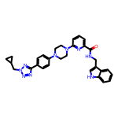 | 8.04 | 533.27 | 2 | 8 | 40 | 3.883 | 8 | 0.2011 | O=C(NCc1c[nH]c2ccccc12)c1cccc(N2CCN(c3ccc(-c4nnn(CC5CC5)n4)cc3)CC2)n1
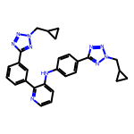 | 8.04 | 490.23 | 1 | 10 | 37 | 4.619 | 9 | 0.2174 | c1cc(-c2nnn(CC3CC3)n2)cc(-c2ncccc2Nc2ccc(-c3nnn(CC4CC4)n3)cc2)c1
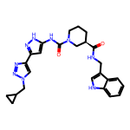 | 8.04 | 487.24 | 4 | 6 | 36 | 3.120 | 7 | 0.2234 | O=C(NCc1c[nH]c2ccccc12)[C@@H]1CCCN(C(=O)Nc2cc(-c3cn(CC4CC4)nn3)n[nH]2)C1
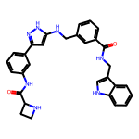 | 8.04 | 519.24 | 6 | 5 | 39 | 4.401 | 9 | 0.2061 | O=C(NCc1c[nH]c2ccccc12)c1cccc(CNc2cc(-c3cccc(NC(=O)C4CCN4)c3)n[nH]2)c1
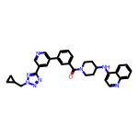 | 8.04 | 530.25 | 1 | 8 | 40 | 5.077 | 7 | 0.2009 | O=C(c1cccc(-c2cncc(-c3nnn(CC4CC4)n3)c2)c1)N1CCC(Nc2ccnc3ccccc23)CC1
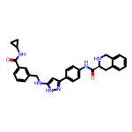 | 8.03 | 506.24 | 5 | 5 | 38 | 4.234 | 8 | 0.2114 | O=C(NC1CC1)c1cccc(CNc2cc(-c3ccc(NC(=O)[C@@H]4Cc5ccccc5CN4)cc3)n[nH]2)c1
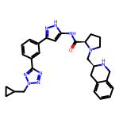 | 8.03 | 523.28 | 3 | 8 | 39 | 3.258 | 8 | 0.2059 | O=C(Nc1cc(-c2cccc(-c3nnn(CC4CC4)n3)c2)n[nH]1)[C@H]1CCCN1C[C@@H]1Cc2ccccc2CN1
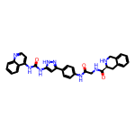 | 8.03 | 560.23 | 6 | 6 | 42 | 4.038 | 7 | 0.1911 | O=C(CNC(=O)[C@@H]1Cc2ccccc2CN1)Nc1ccc(-c2cc(NC(=O)Nc3ccnc4ccccc34)[nH]n2)cc1
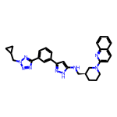 | 8.02 | 505.27 | 2 | 8 | 38 | 5.017 | 8 | 0.2112 | c1cc(-c2cc(NC[C@@H]3CCCN(c4ccc5ccccc5n4)C3)[nH]n2)cc(-c2nnn(CC3CC3)n2)c1
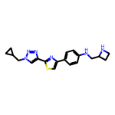 | 8.02 | 366.16 | 2 | 7 | 26 | 3.252 | 7 | 0.3084 | c1cc(-c2csc(-c3cn(CC4CC4)nn3)n2)ccc1NCC1CCN1
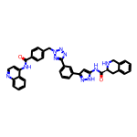 | 8.01 | 646.26 | 4 | 9 | 49 | 5.232 | 8 | 0.1635 | O=C(Nc1ccnc2ccccc12)c1ccc(Cn2nnc(-c3cccc(-c4cc(NC(=O)[C@@H]5Cc6ccccc6CN5)[nH]n4)c3)n2)cc1
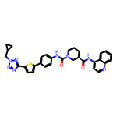 | 8.01 | 578.22 | 2 | 8 | 42 | 5.909 | 7 | 0.1908 | O=C(Nc1ccnc2ccccc12)[C@@H]1CCCN(C(=O)Nc2ccc(-c3ccc(-c4nnn(CC5CC5)n4)s3)cc2)C1
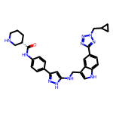 | 8.01 | 536.28 | 5 | 8 | 40 | 4.172 | 9 | 0.2002 | O=C(Nc1ccc(-c2cc(NCc3c[nH]c4ccc(-c5nnn(CC6CC6)n5)cc34)[nH]n2)cc1)[C@H]1CCCNC1
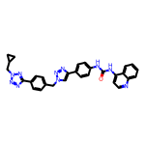 | 8.01 | 542.23 | 2 | 9 | 41 | 5.249 | 8 | 0.1953 | O=C(Nc1ccc(-c2cn(Cc3ccc(-c4nnn(CC5CC5)n4)cc3)nn2)cc1)Nc1ccnc2ccccc12
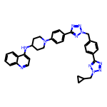 | 8.00 | 583.29 | 1 | 11 | 44 | 5.081 | 9 | 0.1819 | c1ccc2c(NC3CCN(c4ccc(-c5nnn(Cc6ccc(-c7nnn(CC8CC8)n7)cc6)n5)cc4)CC3)ccnc2c1
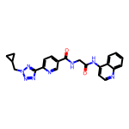 | 8.00 | 428.17 | 2 | 8 | 32 | 2.062 | 7 | 0.2501 | O=C(CNC(=O)c1ccc(-c2nnn(CC3CC3)n2)nc1)Nc1ccnc2ccccc12
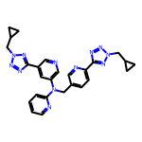 | 8.00 | 506.24 | 0 | 12 | 38 | 3.337 | 10 | 0.2106 | c1ccc(N(Cc2ccc(-c3nnn(CC4CC4)n3)nc2)c2cncc(-c3nnn(CC4CC4)n3)c2)nc1
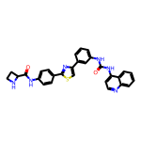 | 8.00 | 520.17 | 4 | 6 | 38 | 5.970 | 6 | 0.2106 | O=C(Nc1cccc(-c2csc(-c3ccc(NC(=O)C4CCN4)cc3)n2)c1)Nc1ccnc2ccccc12
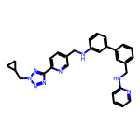 | 8.00 | 488.24 | 2 | 8 | 37 | 5.431 | 10 | 0.2162 | c1ccc(NCc2cccc(-c3cccc(NCc4ccc(-c5nnn(CC6CC6)n5)nc4)c3)c2)nc1

